关系图
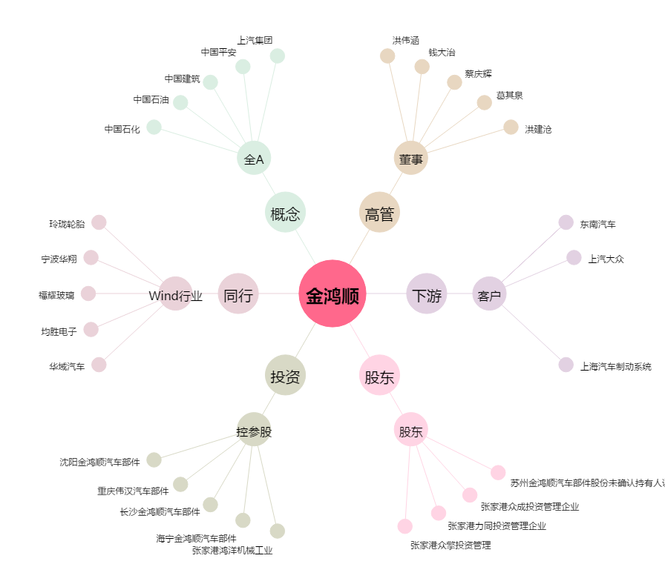
金鸿顺[603922.SH] - 关系概览图

